Console
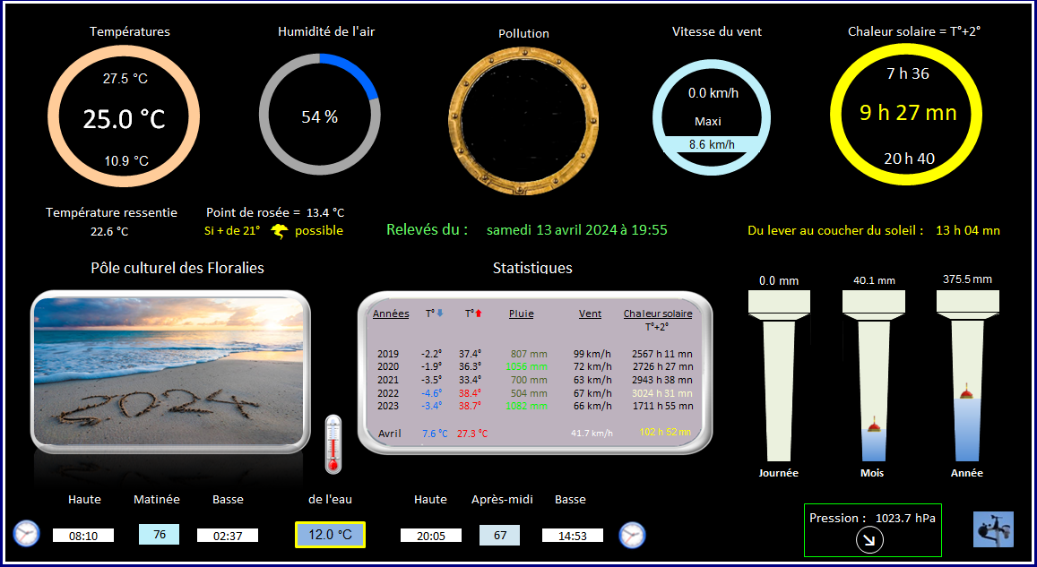

Est-il possible de changer l'image en cliquant sur l'une des images
de la feuille "Conditions"

Pour remplacer la liste déroulante
Onglet "Conditions" A5

